FAC
Modulo 0 - Comece do jeito certo
1- Começando do jeito certo

Módulo 1 - Rotinas do departamento Contábil

1- Principais rotinas do departamento:
Recepção de documentos ou planilhas
Está deixando de ser física para se tornar digital com o desenvolvimento tecnológico.
Aumento das digitalizações e automações de processos.
Extratos, comprovantes de pagamentos, movimentação financeira da empresa, compras e vendas de bens, Todas as rotinas relacionadas a atividade da empresa.
Contabilizações
Os documentos servem de base para as contabilizações, conciliaçoes e fechamento dos relatórios contábeis. Pode ser feita de forma manual, analisada pelo profissional com base nos preceitos e conhecimentos adquiridos. Ou automatizada, quando se deve analisar se estes processos estão corretos ou não.

Fechamento dos relatórios contábeis
Prazos devem ser observados. E devem ser elaborados independente da utilização pelo cliente.
Balanço não deve ser feito somente quando o cliente pedir ou quando vai pedir emprestimo no banco.
Contabilidade é o unico instrumento de gestao que consegue fornecer informações precisas sobre o negócio. instrumento de decisão para o futuro da empresa. Cliente deve ser alertado sobre isso pelo seu contador. Importante estar sempre em contato através de reuniões, por telefone, chamada de vídeo ou whatsApp, para explicar alguns numeros que ele não tenha pleno conhecimento a respeito de seu negocio.
Não adianta ter informações sobre a empresa apos dois anos, quanto antes melhor, para a melhoria dos processos.
Depois do fechamento contábil de cada empresa é necessário preparar o ECD.

ECD / ECF
ECD = Escrituração contábil digital - substuiu o livro diário (onde se faziam os lançamentos do todos os documentos contábeis, as contabilizações e fechamento dos relatórios contábeis. Depois que eram encadernados, se colocava os termos de abertura e encerramento com os nrs. de cada livro (cada ano representava um livro). Em seguida iam para a Junta comercial ou cartório para registro e depois voltavam para o escritório de contabilidade para depois serem encaminhados ao cliente.

Funcionava assim até o surgimento da ECD. ou livro diário digital que veio justamente para cortar toda esta parte do precesso. Nela apos se fazer o fechamento dos relatórios contábeis as informações do sistema são transportadas para a ECD que é um sistema do governo. ECD normalmente é entregue em maio.
ECF em junho.

ECF é a escrituração contábil fiscal - Não devem ser entendidas somente como balanço, balancete, DRE, DLPA. Vão ser consideradas tambem todos os livros fiscais.
A ECF contempla todo o faturamento da empresa que vai ser base de cálculo do imposto, algumas inormaçoes relevantes e tambem o balanço patrimonial, ou seja, o que foi informado na ECD será transportado para a ECF. que também será entregue. ECF substitiu a DMPJ e incluiu outras informações.

Este é todo o procedimento feito no departamento contábil. Processo e trabalhoso e varia de empresa para empresa.

Integrações Fiscais e depto. pessoal
Após o fechamento da folha de pagamento, anteriormente o DP mandava o resumo para a depto. contabil fazer a contabilização. Hoje existem as integrações entre os deptos contabil, fiscal e pessoal e eles se comunicam através do sistema. Todas as informações então sao consolidadas para a geração dos relatórios contábeis.
Cada sistema funciona de um jeito e tem um formato mas em tese o depto pessoal tem um modulo do sistema onde são cadastrados todos os proventos e descontos da folha de pagamento correlacionando uma conta contabil a cada operação. Já no fiscal normalmente é por CFOP (por operação) e cada uma tem uma contrapartida ou conta contabil. Débito e crédito contábil. Esta integração tambem tem que ser feita pelo analista.
Quando não feita através do sistema esta integração deve ser feita manualmente. Nesse caso é um trabalho duplo pois devevem ser relançados o constante das obrigações fiscais nas contábeis. Para as obrigações da folha de pagamento funciona da mesma forma.

Movimentação Financeira
São as contas mensais pagas pela empresa, seja de compras de mercadoria para revenda, despesas com escritório, com folha de pagamento, salário. que devem ser enviadas pela empresa para contabilização.

Importante fazer um controle individual dessas empresas, de tudo que cada uma deve fazer e cobrar a documentação necessária.

2- Integrações no departamento contábil.
Não faz sentido que após o depto pessoal fazer a folha de pagto e o depto contabil tenha que processa-la novamente.
Alguns julgam que é trabalhoso configurar o sistema mas em geral a automatização vale a pena e se ganha tempo com isso.
Quanto mais se automatizam os processos mais tempo se ganha para fazer conferencias e gerar mais valor para os clientes.
O papel do contador nao é só contabilizar documentos.
Contabilidade é uma ciencia. Não se deve ter resistencia à tecnologia ela ajuda muito na agilização de todos os processos para uma tomada de decisão mais consciente.
No depto fiscal por ex. Imagine uma empresa com mil nf's de entrada e saida tendo que lançar cada uma manualmente.
Hoje se faz integração via xml dessas notas para dentro do sistema e faz-se a apuração e conferencia.
A contabilidade pode fazer a importação destes dados do fiscal.
Isto é válido para todos os escrtórios contábeis, independente da qtde de clientes.
A transição para o sistemas mais avançados de tecnologia é importante mas muitas vezes encontra resistencia até mesmo dos empresários contábeis por temor da mudança.
Os que partem para a automatização ganham em produtividade e entregando mais valor e eficiencia ao cliente com custos menores.
Muitas vezes os vencedores não são os melhores e sim os que tem mais se capacidade de adaptação.

BPO Financeiro é a terceirização da administração financeira do cliente para ser feita pela contabilidade. Os escritorios contábeis tradicionais não fazem o BPO até por ser um serviço novo. Justamente por isso está muito em evidencia e é uma boa fonte de receita para muitos escritórios.
Aquelas atividades rotineiras de fazer folha de pagamento, fazer fiscal, contábil, abertura e fechamento de empresas todo escritório contábil faz.
A maioria dos escritórios no entanto não fazem o BPO financeiro.
É preciso encontrar novas alternativas e sair do caminho em que todos estão porque a competição é acirrada.
Normalmente se tem um departamento para cuidar desta parte financeira dos clientes e esta pode ser integrada à contabilidade.
Alguns sistemas no mercado permitem que se faca esta integraçao. Na verdade qq RP que se preze vai permitir que se faça o controle financeiro e que seja expurgado para a contabilidade.
Basicamente uma pessoa que trabalha no financeiro vai lançar isto em contas a pagar. Por ex. uma conta de luz quando lançada automaticamente vai ser integrada à contabilidade. Inicialmente como uma provisao se nao tiver sido vencida ainda. Depois de vencida o financeiro vai tirar do banco, fazer uma consideração, colocar como pagamento de energia eletrica que vai se tornar um debito credito na contabilidade. Energia eletrica a pagar contra banco.

Integração é obrigação e quem não se adaptar pode acabar ficando de fora do mercado. Ainda é tempo para fazer esta adaptação.

3- Excel como ferramenta de trabalho
Excel é uma das melhores ferramentas para se trabalhar hoje em dia na contabilidade. Antigamente era comum nos escritórios trabalhar com calculadoras na mesa, com fitas/bobinas de papel. Atualmente existem formas mais produtivas como o Excel por exemplo.
Nele é possivel fazer qualquer tipo de operação. Uma soma por exemplo e outras mais complexas. Uma conciliação por exemplo entre duplicatas a receber e o que de fato esta no extrato. O Excel vai permitir que se coloque uma regra para visualizar se os numeros que estao na coluna x estao na coluna y. É uma ferramenta excelente. Melhor do que fazer duas somas pegar papelzinho e olhar.
Muitos ainda usam calculadoras antigas ou mesmo celulares para fazer contas.
Excel esta facilmente disponivel.
Existem outras alternativas de uso de planilha como o Google Sheets que funciona on line bem parecido com o excel.

4- Como gerenciar equipes
Importante saber o que cada funcionário está fazendo, o que está produzindo. Qual é a meta que tem para produzir em relação às empresas que eles cuidam.
Normalmente o auxiliar / assistente tem algumas empresas na carteira e pela qual é responsável. O analista tem que acompanhar estas empresas.
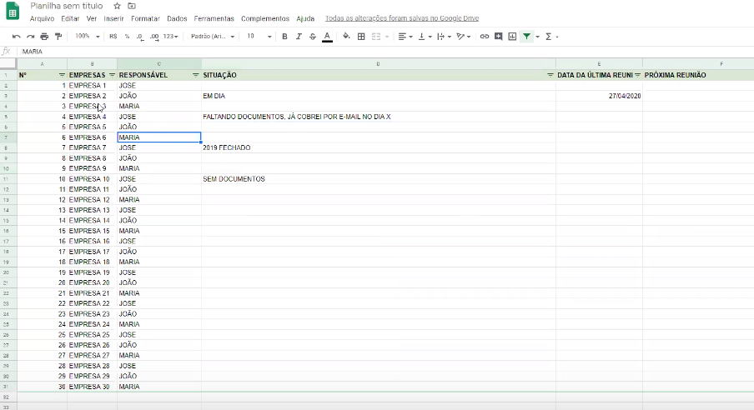
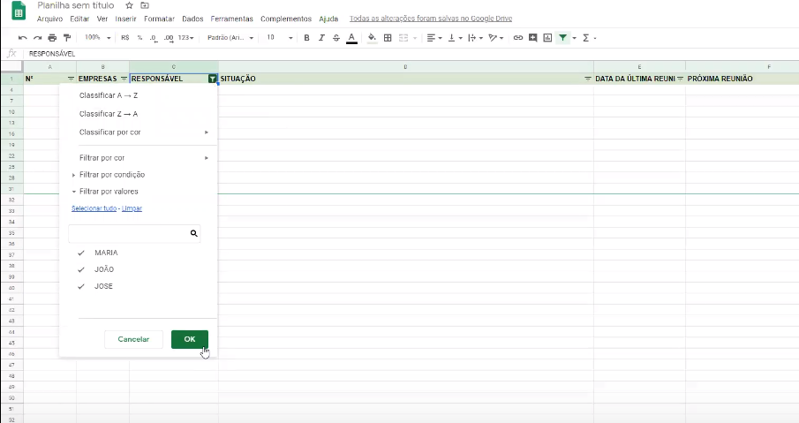
Estes acompanhamentos devem ser feitos através de controles.
Controle pode ser feito através de planilhas ->
Neste caso feito sobre as empresas de cada auxiliar
Gestor vai vizualizar planilha a ser preenchida para vizualizar
como está o fluxo de traballho em cada empresa.
Se a documentação está em ordem, se está faltando documentação, etc.
Funcionário preenche e gestor faz o acompanhamento/cobrança.
através de compartilhamento.

Controla a produtividade do departamento
e permite ao gestor saber o que está acontecendo
Tem datas da ultima e proximas reuniões para alinhamento dos assuntos

Reuniões podem ser semanais, quinzenais ou mensais de acordo com a
necessidade.

5- Motivando a equipe

